資料５ 役員名簿
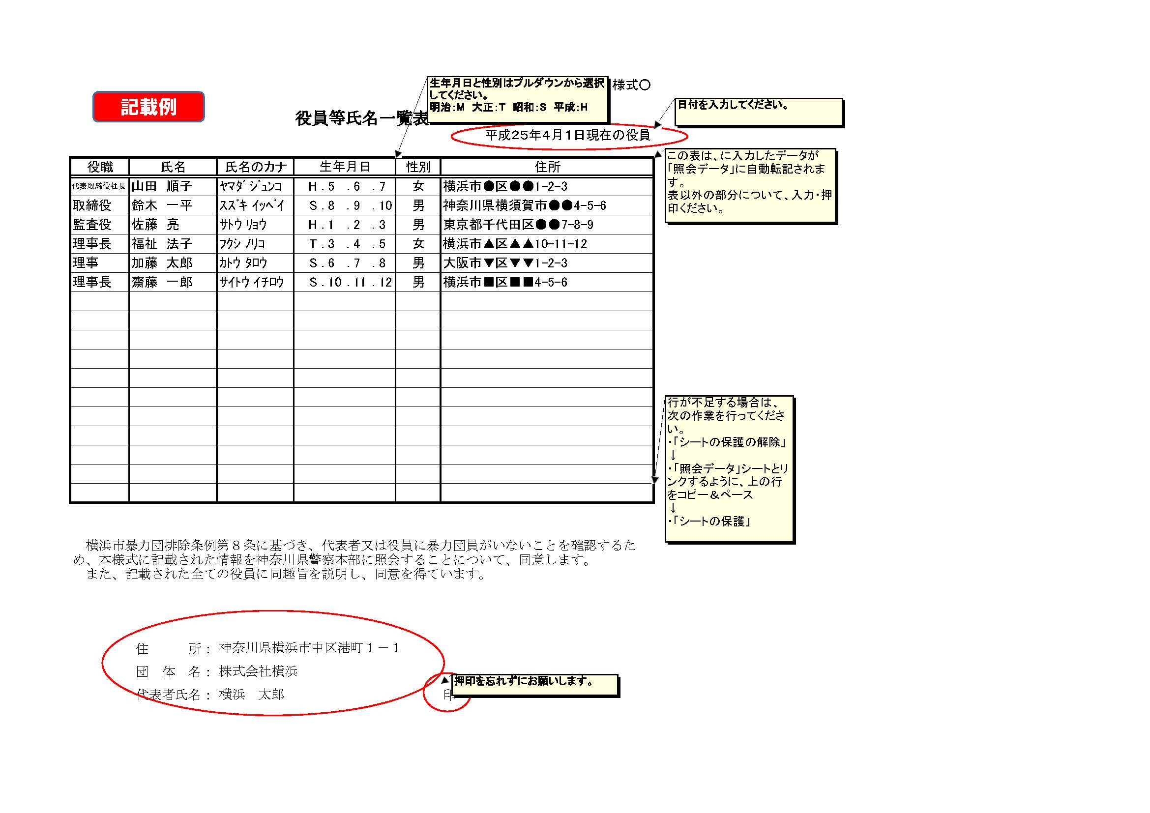
資料５

役員等氏名一覧表
 |  |  |  |  |  |  |  | 平成 年 月 日現在の役員

役職 | 氏名 | 氏名のカナ | 生年月日 |  |  |  | 性別 | 住所
 |  |  |  | ． | ． | ．
 |  |  |  | ． | ． | ．
 |  |  |  | ． | ． | ．
 |  |  |  | ． | ． | ．
 |  |  |  | ． | ． | ．
 |  |  |  | ． | ． | ．
 |  |  |  | ． | ． | ．
 |  |  |  | ． | ． | ．
 |  |  |  | ． | ． | ．
 |  |  |  | ． | ． | ．
 |  |  |  | ． | ． | ．
 |  |  |  | ． | ． | ．
 |  |  |  | ． | ． | ．
 |  |  |  | ． | ． | ．
 |  |  |  | ． | ． | ．
 |  |  |  | ． | ． | ．
 |  |  |  | ． | ． | ．

横浜市暴力団排除条例第８条に基づき、代表者又は役員に暴力団員がいないことを確認するため、本様式に記載された情報を神奈川県警察本部に照会することについて、同意します。 また、記載された全ての役員に同趣旨を説明し、同意を得ています。

 | 住 所：
 | 団 体 名：
 | 代表者氏名： |  |  |  |  |  |  | 印

